CH 1.2
 | 1 | 1
جدول 2 : المرافق الصحية الأخرى في دول مجلس التعاون حسب القطاع، 2013-2017م
Table 2: Other Health Institutions In GCC by Sector by Sector, 2013-2017
عدد |  |  |  |  |  |  |  | No.
 | الإمارات | البحرين | السعودية | عمان | قطر | الكويت | مجلس التعاون
السنة / البيان | U.A.E | Bahrain | K.S.A. | Oman | Qatar | Kuwait | GCC | Year / Item |  | متوسط معدل النمو السنوي |  | 5
المراكز والمجمعات الصحية الحكومية |  |  |  |  |  |  |  | Governmental Health Centers & Polyclinics
2013 | 126 | 27 | 2,259 | 245 | 21 | 92 | 2,770 | 2013 | المراكز والمجمعات الصحية الحكومية |  | 0.2
2014 | 127 | 28 | 2,281 | 252 | 21 | 91 | 2,800 | 2014 | العيادات الخاصة |  | 1.6
2015 | 124 | 30 | 2,282 | 259 | 22 | 94 | 2,811 | 2015 | الصيدليات الخاصة |  | 2.6
2016 | 126 | 30 | 2,325 | 266 | 23 | 95 | 2,865 | 2016
2017 | 149 | 30 | 2,361 | 269 | 26 | 97 | 2,932 | 2017
2018 | 149 | 30 | 2,390 | 269 | 27 | 99 | 2,964 | 2018
2019 | 149 | 30 | 2,261 | 273 | 27 | 104 | 2,844 | 2019
العيادات والمراكز والمجمعات الصحية الخاصة |  |  |  |  |  |  |  | Private Clinics

2013 | 3,531 | … | 2,249 | 1,026 | 419 | … | 7,225 | 2013
2014 | 3,886 | … | 2,408 | 1,095 | 435 | … | 7,824 | 2014
2015 | 4,232 | ... | 2,670 | 1,045 | 642 | ... | 8,589 | 2015
2016 | 4,522 |  | 2,754 | 1,105 | 853 | ... | 9,234 | 2016
2017 | 4,819 | 194 | 2,767 | 1,215 | 417 | … | 9,412 | 2017
2018 | 4,510 | 227 | 2,922 | 1,258 | 490 | ... | 9,407 | 2018
2019 | 4,547 | 257 | 2,980 | 1,254 | 245 | … | 9,283 | 2019
الصيدليات الخاصة |  |  |  |  |  |  |  | Private Pharmacies

2013 | 1,720 | 115 | 7,180 | 537 | 340 | … | 9,892 | 2013
2014 | 1,920 | 174 | 7,322 | 550 | 380 | … | 10,346 | 2014
2015 | 2,304 | 195 | 7,815 | 604 | 414 | ... | 11,332 | 2015
2016 | 2,753 | 213 | 8,114 | 672 | 449 | … | 12,201 | 2016
2017 | 2,652 | 264 | 8,720 | 718 | 265 | … | 12,619 | 2017
2018 | 2,809 | 263 | 8,683 | 745 | 327 | ... | 12,827 | 2018
2019 | 2,809 | 307 | 8,586 | 788 | 417 | … | 12,907 | 2019

CH 2.1
 | 1
جدول5: القوى العاملة الصحية في دول مجلس التعاون حسب القطاع، 2013-2017م
Table 5: Health Manpower in GCC by Sector by Sector, 2013-2017
عدد |  |  |  |  |  |  |  | No. | التوزيع النسبي للقوى العاملة حسب القطاع
 | الإمارات | البحرين | السعودية | عمان | قطر | الكويت | مجلس التعاون |  | حكومي | 64.5
السنة / البيان | U.A.E | Bahrain | K.S.A. | Oman | Qatar | Kuwait | GCC | Year / Item | خاص | 35.5
2013 | 68,787 | 13,478 | 349,377 | 29,103 | 28,583 | … | - | 2013
حكومي | 31,602 | 9,212 | 243,715 | 22,694 | 19,687 | … | … | Governmental
وزارة الصحة | 8,310 | 5,727 | 174,996 | 20,608 | 19,687 | … | … | Ministry Of Health | متوسط معدل النمو السنوي |  |  | 5
حكومية أخرى | 23,292 | 3,485 | 68,719 | 2,086 | na | … | … | Other Government |  | الإمارات | البحرين | السعودية | عمان | قطر | الكويت | مجلس التعاون
خاص | 37,185 | 4,266 | 105,662 | 6,409 | 8,896 | … | … | Private | حكومي | 5.9 | -3.1 | 3.6 | -0.1 | 7.3 | #VALUE! | 5.6 | لا يشمل بيانات دولة الكويت للعام 2015م لعدم توفر بيانات الصيادلة للقطاع الخاص وبيانات الفئات الطبية المساعدة
2014 | 79,293 | 13,591 | 364,067 | 32,342 | 29,687 | … | 518,980 | 2014 | خاص | 6.0 | 15.4 | 4.8 | 5.6 | 2.9 | #VALUE! | 6.7 | لا يشمل بيانات دولة الكويت للعام 2015م لعدم توفر بيانات الصيادلة للقطاع الخاص وبيانات الفئات الطبية المساعدة
حكومي | 34,552 | 9,319 | 257,811 | 25,433 | 20,667 | … | 347,782 | Governmental
وزارة الصحة | 8,295 | 5,850 | 186,303 | 23,242 | 20,667 | … | … | Ministry Of Health
حكومية أخرى | 27,206 | 3,469 | 71,508 | 2,191 | na | … | … | Other Government
خاص | 44,741 | 4,272 | 106,256 | 6,909 | 9,020 | … | 171,198 | Private
2015 | 94,169 | 13,578 | 385,305 | 44,044 | 33,148 | … | 570,244 | 2015
حكومي | 32,291 | 9,354 | 276,259 | 34,694 | 22,251 | … | 374,849 | Governmental
وزارة الصحة | 8,387 | 5,899 | 194,883 | 31,668 | 22,251 | … | … | Ministry Of Health
حكومية أخرى | 24,352 | 3,455 | 81,376 | 3,026 | na | … | … | Other Government
خاص | 61,878 | 4,224 | 109,046 | 9,350 | 10,897 | … | 195,395 | Private
2016 | 107,461 | 13,564 | 402,938 | 44,985 | 37,846 | … | … | 2016
حكومي | 32,562 | 9,139 | 291,312 | 34,222 | 24,597 | … | … | Governmental
وزارة الصحة | 8,433 | 5,697 | 205,023 | 30,873 | 24,597 | … | … | Ministry Of Health
حكومية أخرى | 24,129 | 3,442 | 86,289 | 3,349 | na | … | … | Other Government
خاص | 74,899 | 4,425 | 111,626 | 10,763 | 13,249 | … | … | Private
2017 | 112,893 | 13,937 | 423,612 | 45,564 | 37,627 | … | … | 2017
حكومي | 40,997 | 9,078 | 299,721 | 34,282 | 27,451 | … | … | Governmental
وزارة الصحة | … | 5,548 | 213,766 | 30,665 | 27,451 | … | … | Ministry Of Health
حكومية أخرى | … | 3,530 | 85,955 | 3,617 | na | … | … | Other Government
خاص | 71,896 | 4,859 | 123,891 | 11,282 | 10,176 | … | … | Private
2018 | 118,121 | 30,621 | 442,699 | 46,787 | 42,092 | 62,951 | 743,271 | 2018
حكومي | 40,865 | 19,934 | 317,431 | 34,435 | 30,819 | 45,106 | 488,590 | Governmental
وزارة الصحة |  |  |  |  |  | … | … | Ministry Of Health
حكومية أخرى |  |  |  |  | na | … | … | Other Government
خاص | 77,256 | 10,687 | 125,268 | 12,352 | 11,273 | 17,845 | 254,681 | Private
2019 | 125,887 | 16,607 | 467,650 | 46,898 | 44,181 | 61,746 | 762,969 | 2019
حكومي | 42,998 | 7,971 | 329,886 | 34,597 | 31,613 | 45,355 | 492,420 | Governmental
وزارة الصحة |  |  |  |  |  | … | … | Ministry Of Health
حكومية أخرى |  |  |  |  | na | … | … | Other Government
خاص | 82,889 | 8,636 | 137,764 | 12,301 | 12,568 | 16,391 | 270,549 | Private

CH 2.2
 | 1 | 1 | 1
جدول 6: القوى العاملة الصحية في دول مجلس التعاون حسب الفئة، 2013-2017م
Table 6: Total Health Manpower in GCC by Sector by Category,2013-2017
عدد |  |  |  |  |  |  |  | No. | القوى العاملة الصحية في مجلس الصحة 2019م
 | الإمارات | البحرين | السعودية | عمان | قطر | الكويت | مجلس التعاون |  |  |  | بالالف | %
السنة / البيان | U.A.E | Bahrain | K.S.A. | Oman | Qatar | Kuwait | GCC | Year / Item | الأطباء البشريون | 151,795 | 151.8 | 19.9
2013 | 68,787 | 13,478 | 349,377 | 29,103 | 28,583 | … | … | 2013 | أطباء الأسنان | 32,798 | 32.8 | 4.3
الأطباء البشريون | 16,016 | 3,317 | 68,348 | 7,662 | 4,267 | 8,933 | 108,543 | Physicians | هيئة التمريض | 335,314 | 335.3 | 43.9
أطباء الأسنان | 3,181 | 555 | 12,529 | 882 | 1,251 | 2,198 | 20,596 | Dentists | الصيادلة | 54,622 | 54.6 | 7.2
هيئة التمريض | 30,723 | 6,542 | 154,359 | 16,942 | 12,388 | 21,883 | 242,837 | Nursing Staff | الفئات الطبية المساعدة | 188,440 | 188.4 | 24.7
الصيادلة | 3,781 | 751 | 21,829 | 1,795 | 2,014 | … | 30,170 | Pharmacists | الإجمالي | 762,969 | 763.0 | 100.0
الفئات الطبية المساعدة | 15,086 | 2,313 | 92,312 | 1,822 | 8,663 | … | … | Other Para-Medical Staff
2014 | 79,293 | 13,591 | 364,067 | 32,342 | 29,687 | … | … | 2014 | متوسط معدل النمو السنوي | 5
الأطباء البشريون | 17,436 | 3,324 | 68,747 | 8,660 | 5,500 | 9,789 | 113,456 | Physicians | الأطباء البشريون | 5.5
أطباء الأسنان | 4,009 | 558 | 12,785 | 1,032 | 1,447 | 2,427 | 22,258 | Dentists | أطباء الأسنان | 6.1
هيئة التمريض | 36,478 | 6,584 | 165,334 | 18,756 | 12,768 | 23,710 | 263,630 | Nursing Staff | هيئة التمريض | 3.6
الصيادلة | 5,608 | 773 | 22,241 | 1,976 | 2,089 | … | 32,687 | Pharmacists | الصيادلة
الفئات الطبية المساعدة | 15,762 | 2,352 | 94,960 | 1,918 | 7,883 | … | … | Other Para-Medical Staff | الفئات الطبية المساعدة
2015 | 94,169 | 13,578 | 385,305 | 44,044 | 33,148 | … | … | 2015
الأطباء البشريون | 20,033 | 3,295 | 73,921 | 8,914 | 5,658 | 10,150 | … | Physicians
أطباء الأسنان | 4,916 | 554 | 13,502 | 1,149 | 1,898 | 2,587 | … | Dentists
هيئة التمريض | 46,155 | 6,612 | 172,485 | 19,331 | 14,951 | 27,430 | … | Nursing Staff
الصيادلة | 5,247 | 779 | 23,624 | 2,131 | 2,496 | … | … | Pharmacists
الفئات الطبية المساعدة | 17,818 | 2,338 | 101,773 | 12,519 | 8,145 | … | … | Other Para-Medical Staff
2016 | 107,461 | 13,564 | 402,938 | 44,985 | 37,846 | … | … | 2016
الأطباء البشريون | 22,195 | 3,282 | 75,740 | 8,650 | 7,152 | 10,232 | … | Physicians
أطباء الأسنان | 5,165 | 560 | 13,935 | 1,234 | 2,155 | 2,617 | … | Dentists
هيئة التمريض | 51,777 | 6,615 | 180,821 | 19,760 | 16,968 | 28,054 | … | Nursing Staff
الصيادلة | 6,871 | 795 | 25,119 | 2,420 | 2,757 | … | … | Pharmacists
الفئات الطبية المساعدة | 21,453 | 2,312 | 107,323 | 12,921 | 8,814 | … | … | Other Para-Medical Staff
2017 | 112,893 | 13,937 | 423,612 | 45,564 | 37,627 | … | … | 2017
الأطباء البشريون | 23,107 | 3,387 | 82,375 | 9,130 | 6,592 | 11,065 | 135,656 | Physicians
أطباء الأسنان | 5,689 | 558 | 15,699 | 1,350 | 1,591 | 2,902 | 27,789 | Dentists
هيئة التمريض | 53,915 | 6,823 | 185,693 | 19,942 | 18,018 | 29,808 | 314,199 | Nursing Staff
الصيادلة | 7,930 | 808 | 27,984 | 2,446 | 2,471 |  | … | Pharmacists
الفئات الطبية المساعدة | 22,252 | 2,361 | 111,861 | 12,696 | 8,955 |  | … | Other Para-Medical Staff
2018 | 118,121 | 30,621 | 442,699 | 46,787 | 42,092 | 62,951 | 743,271 | 2018
الأطباء البشريون | 24,345 | 7,109 | 88,023 | 9,674 | 7,260 | 11,547 | 147,958 | Physicians
أطباء الأسنان | 6,273 | 1,349 | 16,736 | 1,437 | 1,704 | 3,264 | 30,763 | Dentists
هيئة التمريض | 55,158 | 14,978 | 184,489 | 20,267 | 20,767 | 30,676 | 326,335 | Nursing Staff
الصيادلة | 8,469 | 2,107 | 29,151 | 2,692 | 2,729 | 3,275 | 48,423 | Pharmacists
الفئات الطبية المساعدة | 23,876 | 5,078 | 124,300 | 12,717 | 9,632 | 14,189 | 189,792 | Other Para-Medical Staff
2019 | 125,887 | 16,607 | 467,650 | 46,898 | 44,181 | 61,746 | 762,969 | 2019
الأطباء البشريون | 25,414 | 2,864 | 94,333 | 9,602 | 7,644 | 11,938 | 151,795 | Physicians
أطباء الأسنان | 6,576 | 709 | 18,813 | 1,494 | 1,827 | 3,379 | 32,798 | Dentists
هيئة التمريض | 56,142 | 6,440 | 199,013 | 20,323 | 22,684 | 30,712 | 335,314 | Nursing Staff
الصيادلة | 11,827 | 1,101 | 31,872 | 2,643 | 2,708 | 4,471 | 54,622 | Pharmacists
الفئات الطبية المساعدة | 25,928 | 5,493 | 123,619 | 12,836 | 9,318 | 11,246 | 188,440 | Other Para-Medical Staff
2020 | - | - | 463,161 | 46,368 | - | - | 509,529 | 2020 | 463.2 | 46.4
الأطباء البشريون | - | - | 95,336 | 9,058 | - | - | 104,394 | Physicians
أطباء الأسنان | - | - | 19,622 | 1,491 | - | - | 21,113 | Dentists
هيئة التمريض | - | - | 196,701 | 20,111 | - | - | 216,812 | Nursing Staff
الصيادلة | - | - | 27,529 | 2,913 | - | - | 30,442 | Pharmacists
الفئات الطبية المساعدة | - | - | 123,973 | 12,795 | - | - | 136,768 | Other Para-Medical Staff

CH 2.4
 | 1 | 1 | 1
جدول 9: أطباء الأسنان في دول مجلس التعاون حسب القطاع، 2013-2017م
Table 9: Dentists in GCC by Sector, 2013-2017
عدد |  |  |  |  |  |  |  | No.
 | الإمارات | البحرين | السعودية | عمان | قطر | الكويت | مجلس التعاون |  |  |  | 5.0
السنة / البيان | U.A.E | Bahrain | K.S.A. | Oman | Qatar | Kuwait | GCC | Year / Item
2013 | 3,181 | 555 | 12,529 | 882 | 1,251 | 2,198 | 20,596 | 2013 | متوسط معدل النمو السنوي
حكومي | 634 | 162 | 4,252 | 311 | 292 | 1,540 | 7,191 | Governmental |  | الإمارات | البحرين | السعودية | عمان | قطر | الكويت | مجلس التعاون
وزارة الصحة | 265 | 134 | 3,132 | 284 | 292 | 1,540 | 5,647 | Ministry Of Health | إجمالي | 6.0 | 5.1 | 6.9 | 5.4 | -0.8 | 5.5 | 5.9
حكومية أخرى | 369 | 28 | 1,120 | 27 | na | na | 1,544 | Other Government | حكومي | 3.7 | 0.2 | 6.1 | -1.2 | 0.9 | 3.9 | 4.8
خاص | 2,547 | 393 | 8,277 | 571 | 959 | 658 | 13,405 | Private | خاص | 6.4 | 6.9 | 7.3 | 8.3 | -1.3 | 8.6 | 6.5
2014 | 4,009 | 558 | 12,785 | 1,032 | 1,447 | 2,427 | 22,258 | 2014
حكومي | 787 | 165 | 4,456 | 382 | 291 | 1,636 | 7,717 | Governmental
وزارة الصحة | 269 | 131 | 3,357 | 346 | 291 | 1,636 | 6,030 | Ministry Of Health
حكومية أخرى | 518 | 34 | 1,099 | 36 | na | na | 1,687 | Other Government
خاص | 3,222 | 393 | 8,329 | 650 | 1,156 | 791 | 14,541 | Private
2015 | 4,916 | 554 | 13,502 | 1,149 | 1,898 | 2,587 | 24,606 | 2015
حكومي | 737 | 165 | 4,848 | 394 | 468 | 1,774 | 8,386 | Governmental
وزارة الصحة | 270 | 134 | 3,564 | 358 | 468 | 1,774 | 6,568 | Ministry Of Health
حكومية أخرى | 467 | 31 | 1,284 | 36 | na | na | 1,818 | Other Government
خاص | 4,179 | 389 | 8,654 | 755 | 1,430 | 813 | 16,220 | Private
2016 | 5,165 | 560 | 13,935 | 1,234 | 2,155 | 2,617 | 25,666 | 2016
حكومي | 751 | 166 | 4,915 | 366 | 502 | 1,859 | 8,559 | Governmental
وزارة الصحة | 262 | 134 | 3,588 | 323 | 502 | 1,859 | 6,668 | Ministry Of Health
حكومية أخرى | 489 | 32 | 1,327 | 43 | na | na | 1,891 | Other Government
خاص | 4,414 | 394 | 9,020 | 868 | 1,653 | 758 | 17,107 | Private
2017 | 5,689 | 558 | 15,699 | 1,350 | 1,591 | 2,902 | 27,789 | 2017
حكومي | 841 | 156 | 5,279 | 368 | 398 | 1,943 | 8,985 | Governmental
وزارة الصحة | … | 125 | 3,996 | 321 | 398 | 1,943 | ... | Ministry Of Health
حكومية أخرى | … | 31 | 1,283 | 47 | na | na | ... | Other Government
خاص | 4,848 | 402 | 10,420 | 982 | 1,193 | 959 | 18,804 | Private
2018 | 6,273 | 1,349 | 16,736 | 1,437 | 1,704 | 3,264 | 30,763 | 2018
حكومي | 845 | 378 | 5,552 | 353 | 427 | 2,040 | 9,595 | Governmental
وزارة الصحة | … | 121 | 4,137 | 315 | 427 | 2,040 | ... | Ministry Of Health
حكومية أخرى | … |  | 1,415 | 38 | na | na | ... | Other Government
خاص | 5,428 | 971 | 11,184 | 1,084 | 1,277 | 1,224 | 21,168 | Private
2019 | 6,576 | 709 | 18,813 | 1,494 | 1,827 | 3,379 | 32,798 | 2019
حكومي | 885 | 167 | 6,528 | 371 | 489 | 2,153 | 10,593 | Governmental | 32.3%
وزارة الصحة | … | ... | 4,843 | 331 | 489 | 2,153 | ... | Ministry Of Health
حكومية أخرى | … | ... | 1,685 | 40 | na | na | ... | Other Government
خاص | 5,691 | 542 | 12,285 | 1,123 | 1,338 | 1,226 | 22,205 | Private | 67.7%

CH 2.4.a
 | 1 | 1 | 1
جدول 10: أطباء الأسنان لكل 10,000 من السكان في دول مجلس التعاون حسب القطاع، 2013-2017م
Table 10: Dentists Per 10,000 Population in GCC by Sector, 2013-2017
معدل |  |  |  |  |  |  |  | Rate
 | الإمارات | البحرين | السعودية | عمان | قطر | الكويت | مجلس التعاون |  |  | عدد السكان
السنة / البيان | U.A.E | Bahrain | K.S.A. | Oman | Qatar | Kuwait | GCC | Year / Item |  | 2010 | 2011 | 2012 | 2013 | 2014 | 2015 | 2016 | 2017 | 2018 | 2019 | 2020
2013 | 3.5 | 4.4 | 4.2 | 2.3 | 6.2 | 6.4 | 4.3 | 2013 | Total GCC | 44,337,441 | 45,757,080 | 47,092,044 | 48,425,835 | 49,855,795 | 51,264,387 | 53,446,862 | 54,929,523 | 56,003,014 | 57,087,313 | 57,629,474
حكومي | 0.8 | 1.3 | 1.4 | 0.8 | 1.5 | 4.5 | 1.5 | Governmental | UAE | 8,264,070 | 8,264,070 | 8,264,070 | 8,264,070 | 8,264,070 | 8,264,070 | 9,121,167 | 9,304,277 | 9,366,829 | 9,503,738 | 9,282,410
وزارة الصحة | 0.3 | 1.1 | 1.1 | 0.7 | 1.5 | 4.5 | 1.2 | Ministry Of Health | Bahrain | 1,228,543 | 1,195,020 | 1,208,964 | 1,253,191 | 1,314,562 | 1,370,322 | 1,423,726 | 1,501,116 | 1,503,091 | 1,483,756 | 1,472,204
حكومية أخرى | 0.4 | 0.2 | 0.4 | 0.1 | na | na | 0.3 | Other Government | KSA | 27,422,983 | 28,171,083 | 28,894,675 | 29,601,529 | 30,300,675 | 31,062,072 | 31,787,580 | 32,612,641 | 33,413,660 | 34,218,169 | 35,013,414
خاص | 3.1 | 3.1 | 2.8 | 1.5 | 4.8 | 1.9 | 2.8 | Private | Oman | 2,773,479 | 3,295,298 | 3,623,001 | 3,855,206 | 3,992,893 | 4,159,102 | 4,414,051 | 4,559,963 | 4,601,706 | 4,617,927 | 4,602,777
2014 | 4.7 | 4.2 | 4.1 | 2.6 | 6.5 | 6.4 | 4.5 | 2014 | Qatar | 1,715,098 | 1,732,717 | 1,832,903 | 2,003,700 | 2,216,180 | 2,437,790 | 2,617,634 | 2,724,606 | 2,760,170 | 2,799,202 | 2,794,148
حكومي | 1.0 | 1.3 | 1.5 | 1.0 | 1.3 | 4.3 | 1.5 | Governmental | Kuwait | 2,933,268 | 3,098,892 | 3,268,431 | 3,448,139 | 3,767,415 | 3,971,031 | 4,132,415 | 4,226,920 | 4,420,110 | 4,464,521 | 4,464,521
وزارة الصحة | 0.3 | 1.0 | 1.1 | 0.9 | 1.3 | 4.3 | 1.2 | Ministry Of Health
حكومية أخرى | 0.6 | 0.3 | 0.4 | 0.1 | na | na | 0.3 | Other Government
خاص | 3.9 | 3.0 | 2.7 | 1.6 | 5.2 | 2.1 | 2.9 | Private
2015 | 5.6 | 4.0 | 4.3 | 2.8 | 7.8 | 6.5 | 4.8 | 2015
حكومي | 0.9 | 1.2 | 1.6 | 0.9 | 1.9 | 4.5 | 1.6 | Governmental
وزارة الصحة | 0.3 | 1.0 | 1.1 | 0.9 | 1.9 | 4.5 | 1.3 | Ministry Of Health
حكومية أخرى | 0.6 | 0.2 | 0.4 | 0.1 | na | na | 0.4 | Other Government
خاص | 5.1 | 2.8 | 2.8 | 1.8 | 5.9 | 2.0 | 3.2 | Private
2016 | 5.7 | 3.9 | 4.4 | 2.8 | 8.2 | 6.3 | 4.8 | 2016
حكومي | 0.8 | 1.2 | 1.5 | 0.8 | 1.9 | 4.5 | 1.6 | Governmental
وزارة الصحة | 0.3 | 0.9 | 1.1 | 0.7 | 1.9 | 4.5 | 1.2 | Ministry Of Health
حكومية أخرى | 0.5 | 0.2 | 0.4 | 0.1 | na | na | 0.4 | Other Government
خاص | 4.8 | 2.8 | 2.8 | 2.0 | 6.3 | 1.8 | 3.2 | Private
2017 | 6.1 | 3.7 | 4.8 | 3.0 | 5.8 | 6.9 | 5.1 | 2017
حكومي | 0.9 | 1.0 | 1.6 | 0.8 | 1.5 | 4.6 | 1.6 | Governmental
وزارة الصحة | ... | 0.8 | 1.2 | 0.7 | 1.8 | 4.6 | ... | Ministry Of Health
حكومية أخرى | ... | 0.2 | 0.4 | 0.1 | na | na | ... | Other Government
خاص | 5.2 | 2.7 | 3.2 | 2.2 | 4.4 | 2.3 | 3.4 | Private
2018 | 6.7 | 9.0 | 5.0 | 3.1 | 6.2 | 7.1 | 5.5 | 2018
حكومي | 0.9 | 2.5 | 1.7 | 0.8 | 1.5 | 4.4 | 1.7 | Governmental
وزارة الصحة | ... | 0.8 | 1.2 | 0.7 | 1.5 | 4.4 | ... | Ministry Of Health
حكومية أخرى | ... | - | 0.4 | 0.1 | na | na | ... | Other Government
خاص | 5.8 | 6.5 | 3.3 | 2.4 | 4.6 | 2.7 | 3.8 | Private
2019 | 6.9 | 4.8 | 5.5 | 3.2 | 6.5 | 7.6 | 5.7 | 2019
حكومي | 0.9 | 1.1 | 1.9 | 0.8 | 1.7 | 4.8 | 1.9 | Governmental
وزارة الصحة | ... | ... | 1.4 | 0.7 | 1.7 | 4.8 | ... | Ministry Of Health
حكومية أخرى | ... | ... | 0.5 | 0.1 | na | na | ... | Other Government
خاص | 6.0 | 3.7 | 3.6 | 2.4 | 4.8 | 2.7 | 3.9 | Private

CH 3.4
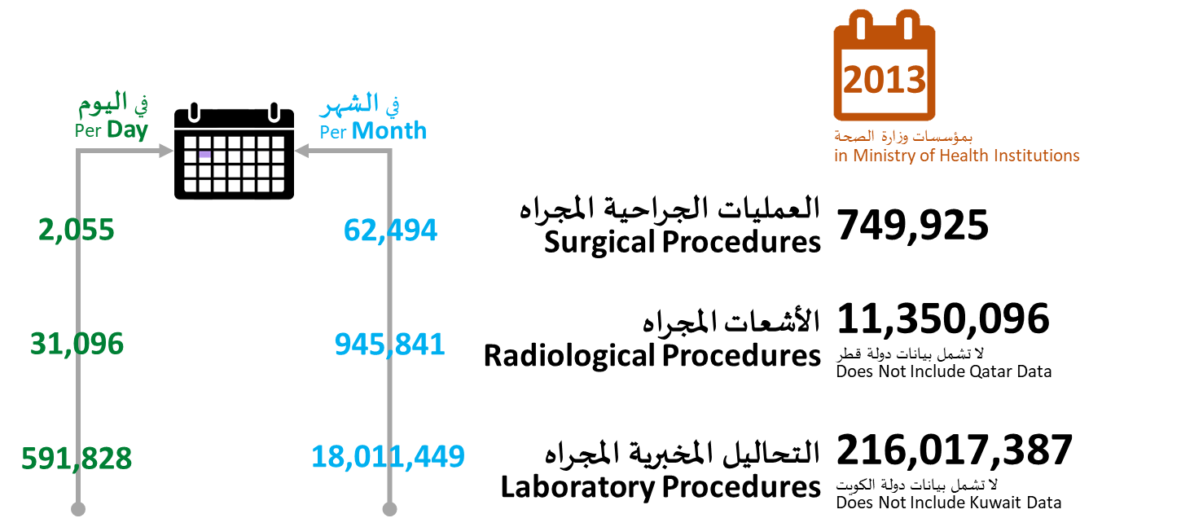
جدول 21: الخدمات الصحية بمؤسسات وزارة الصحة في دول مجلس التعاون، 2013-2017م
Table 21:Health Services in Ministry of Health Institutions in GCC, 2013-2017
عدد |  |  |  |  |  |  |  | No.
 | الإمارات | البحرين | السعودية | عمان | قطر | الكويت | مجلس التعاون
السنة / البيان | U.A.E | Bahrain | K.S.A. | Oman | Qatar | Kuwait | GCC | Year / Item
2013 |  |  |  |  |  |  |  | 2013
العمليات الجراحية | 38,682 | 18,602 | 286,966 | 93,916 | 41,681 | 76,790 | 556,637 | Surgical Procedures
الأشعات المجراه | 712,061 | 606,850 | 6,723,491 | 1,315,860 | … | 1,991,834 | ... | Radiological Procedures
التحاليل المخبرية | 7,701,395 | 14,117,512 | 158,030,250 | 20,949,688 | 15,218,542 | … | ... | Laboratory Procedures
2014 |  |  |  |  |  |  |  | 2014
العمليات الجراحية | 35,195 | 18,725 | 305,444 | 94,830 | 55,674 | 77,637 | 587,505 | Surgical Procedures
الأشعات المجراه | … | 508,032 | 6,343,911 | 1,426,789 | … | … | ... | Radiological Procedures
التحاليل المخبرية | … | 13,073,896 | 156,367,282 | 22,592,380 | 15,407,010 | … | ... | Laboratory Procedures
2015 |  |  |  |  |  |  |  | 2015
العمليات الجراحية | 32,614 | 18,822 | 310,234 | 102,965 | 59,944 | 74,257 | 598,836 | Surgical Procedures
الأشعات المجراه | 715,440 | 532,528 | 6,620,304 | 1,556,686 | … | ... | ... | Radiological Procedures
التحاليل المخبرية | 9,040,948 | 14,835,925 | 157,217,013 | 24,726,068 |  | ... | ... | Laboratory Procedures
2016 |  |  |  |  |  |  |  | 2016
العمليات الجراحية | 28,869 | 18,154 | 269,917 | 111,313 | 62,113 | 76,070 | 566,436 | Surgical Procedures
الأشعات المجراه | 903,187 | 517,098 | 6,929,488 | 1,602,116 | … | ... | 9,951,889 | Radiological Procedures
التحاليل المخبرية | 9,474,847 | 16,194,004 | 128,761,610 | 26,449,046 | ... | ... | 180,879,507 | Laboratory Procedures |  |  |  |  | 2018 | 2019
2017 |  |  |  |  |  |  |  | 2017 |  |  |  | Total GCC | 56,003,014 | 57,087,313
العمليات الجراحية | 24,800 | 18,110 | 256,781 | 114,077 | 70,226 | 73,576 | ... | Surgical Procedures |  |  |  | UAE | 9,366,829 | 9,503,738
الأشعات المجراه | 1,007,217 | 531,147 | 6,559,784 | 1,673,947 | ... | … | ... | Radiological Procedures |  |  |  | Bahrain | 1,503,091 | 1,483,756
التحاليل المخبرية | 8,513,366 | 16,194,004 | 152,823,467 | 27,122,020 | 17,883,351 | … | ... | Laboratory Procedures |  |  |  | KSA | 33,413,660 | 34,218,169
2018 |  |  |  |  |  |  |  | 2018 |  |  |  | Oman | 4,601,706 | 4,617,927
العمليات الجراحية | 24,247 | 18,622 | 499,255 | 121,812 | 76,409 | 75,293 | 815,638 | Surgical Procedures |  |  |  | Qatar | 2,760,170 | 2,799,202
الأشعات المجراه | 1,014,838 | 487,838 | 7,952,700 | 1,743,557 | ... | ... | ... | Radiological Procedures |  |  |  | Kuwait | 4,420,110 | 4,464,521
التحاليل المخبرية | 5,132,178 | 11,853,377 | 171,462,708 | 28,134,851 | 19,215,879 | ... | ... | Laboratory Procedures
2019 |  |  |  |  |  |  |  | 2019 |  |  |  |  | المعدل
العمليات الجراحية | 24,247 | 17,768 | 529,594 | 117,890 | 81,890 | 80,415 | 851,804 | Surgical Procedures | المتوسط الشهري | 70,984 | المتوسط اليومي | 2,334 | 15
الأشعات المجراه | 1,014,838 | 487,838 | 8,141,097 | 1,716,106 | ... | ... | 11,359,879 | Radiological Procedures |  | 946,657 |  | 31,123 | 199
التحاليل المخبرية | 5,132,178 | 12,715,140 | 178,613,513 | 28,986,169 | 21,391,726 | ... | 246,838,726 | Laboratory Procedures |  | 20,569,894 |  | 676,270 | 4,324

CH 3.9
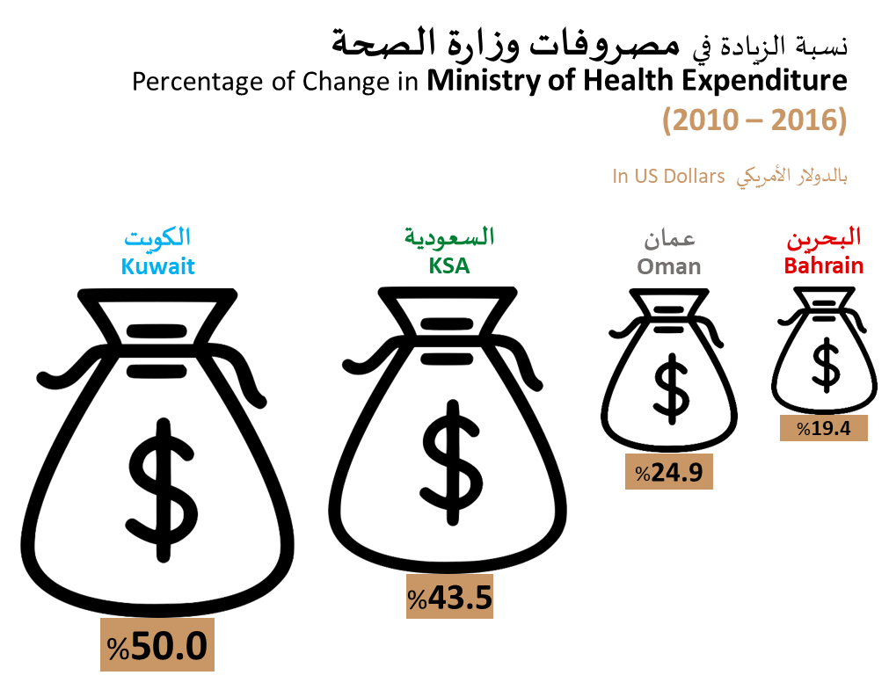
جدول 26: المصروفات الصحية في دول مجلس التعاون،2013-2017م
Table 26: Health Expanditure in GCC, 2013-2017
نسبة (%)/ عدد |  |  |  |  |  |  | Percentage (%)\ No.
 | الإمارات | البحرين | السعودية | عمان | قطر | الكويت
السنة / البيان | U.A.E | Bahrain | K.S.A. | Oman | Qatar | Kuwait | Year / Item
2013 |  |  |  |  |  |  | 2013
نسبة مصروفات وزارة الصحة من المصروفات الحكومية | ... | 7.6 | 6.6 | 4.3 | ... | 7.8 | Ministry of Health Expenditures as of Governmental Expenditures
مصروفات وزارة الصحة لكل فرد (دولار أمريكي) | ... | 543.4 | 483.0 | 401.0 | ... | 281.0 | Ministry of Health Expenditures per capita (US$)
2014 |  |  |  |  |  |  | 2014
نسبة مصروفات وزارة الصحة من المصروفات الحكومية | ... | 7.7 | 7.0 | 4.9 | ... | 7.2 | Ministry of Health Expenditures as of Governmental Expenditures
مصروفات وزارة الصحة لكل فرد (دولار أمريكي) | … | 555.1 | 520.0 | 488.0 | … | 299.0 | Ministry of Health Expenditures per capita (US$)
2015 |  |  |  |  |  |  | 2015
نسبة مصروفات وزارة الصحة من المصروفات الحكومية | … | 8.0 | 7.3 | 6.5 | … | 7.6 | Ministry of Health Expenditures as of Governmental Expenditures
مصروفات وزارة الصحة لكل فرد (دولار أمريكي) | … | 556.1 | 527.0 | 516.0 | … | 364.0 | Ministry of Health Expenditures per capita (US$)
2016 |  |  |  |  |  |  | 2016
نسبة مصروفات وزارة الصحة من المصروفات الحكومية | … | 7.7 | 7.0 | 6.1 | … | 8.8 | Ministry of Health Expenditures as of Governmental Expenditures
مصروفات وزارة الصحة لكل فرد (دولار أمريكي) |  | 507.4 | 495.0 | 467.0 |  | 345.0 | Ministry of Health Expenditures per capita (US$)
2017 |  |  |  |  |  |  | 2017
نسبة مصروفات وزارة الصحة من المصروفات الحكومية |  |  |  | 6.4 |  |  | Ministry of Health Expenditures as of Governmental Expenditures
مصروفات وزارة الصحة لكل فرد (دولار أمريكي) |  |  |  | 442.0 |  |  | Ministry of Health Expenditures per capita (US$)
2018 |  |  |  |  |  |  | 2018
نسبة مصروفات وزارة الصحة من المصروفات الحكومية |  |  |  | 5.0 |  |  | Ministry of Health Expenditures as of Governmental Expenditures
مصروفات وزارة الصحة لكل فرد (دولار أمريكي) |  |  |  | 395 |  |  | Ministry of Health Expenditures per capita (US$)

